Sheet2
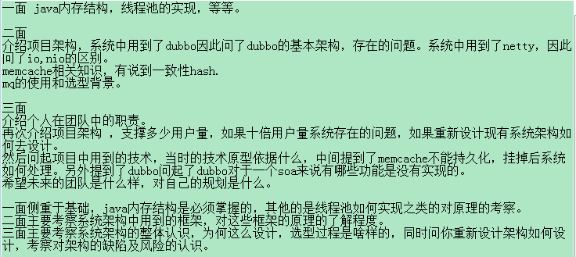
jvm优化垃圾回收
单方法控制并发量,比如一个普通方法控制只能5个线程访问
ssh和springMVC原理和区别
rsa的缺点
多线程的类
常用的类和包
常用的集合
servlet单例多例？
抽象工厂和工厂方法的区别
拦截器怎么实现
如果需要设计一个事务子系统 怎么做
jstack

